Hoja1
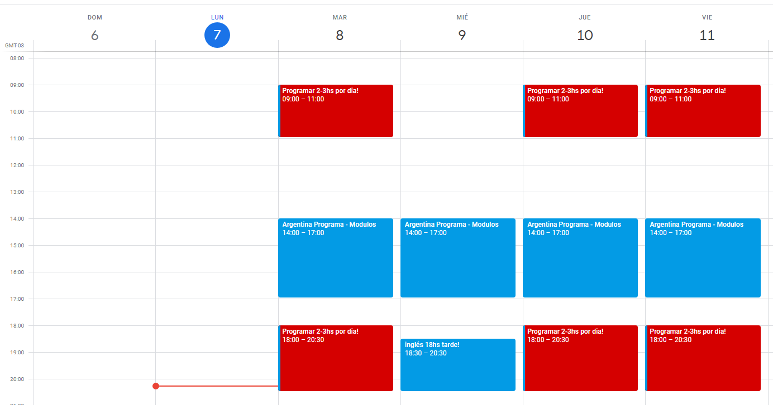
PLAN DE HORARIOS Y ESTUDIO POR MES PARA TODO EL CURSO
SEMANAS | LUNES | MARTES | MIERCOLES | JUEVES | VIERNES | SÁBADO
SEMANA 1 | 2HS | 3HS |  | 3HS | 2HS | REPASO GENERAL
SEMANA 2 | 2HS |  | 2HS | 1HS | 1HS | REPASO Y PRÁCTICA
SEMANA 3 | 2HS | 2HS | 2HS | 1HS | 2HS | REPASO Y PRÁCTICA
SEMANA 4 | 2HS | 2HS | 1HS | 1HS |  | REPASO Y PRÁCTICA

